方案一
家具配置清单
序号 | 产品型号 | 图片 | 颜色 | 规格 | 数量 | 单位 | 单价（元、含税） | 合计（元、含税） | 材质说明
1201、1202
1 | 班台 | 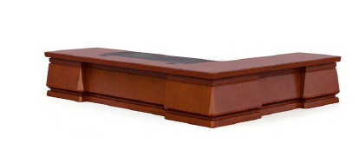 | HS-01 胡桃木 | 2400W*1800D*780H | 2 | 张 | 2500 | 5000 | 1、贴面材料：采用优质胡桃木木皮饰面，厚度≥0.8mm； 2、封边用材：采用优质胡桃木木材； 3、基材：采用优质品牌中密度板,优质绿色环保产品,甲醛释放量（1m³气候箱法）须达到≤0.050mg/m³ ，静曲张度≥ 51.2Mpa,吸水膨胀率≤8.1%. 4、油漆：面漆优质品牌聚脂漆,底漆采用PE不饱和树脂漆，符合国家相关标准要求； 5、五金配件：优质品牌锁具，优质品牌轨道，优质品牌连接件。
2 | 文件柜 | 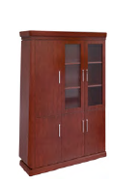 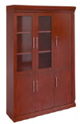 | HS-01 胡桃木 | 3200W**455D*2200H | 2 | 组 | 5000 | 10000 | 1、贴面材料：采用优质胡桃木木皮饰面，厚度≥0.8mm； 2、封边用材：采用优质胡桃木木材； 3、基材：采用优质品牌中密度板,优质绿色环保产品,甲醛释放量（1m³气候箱法）须达到≤0.050mg/m³,静曲张度≥ 51.2Mpa,吸水膨胀率≤8.1%. 4、油漆：面漆优质品牌聚脂漆,底漆采用PE不饱和树脂漆，符合国家相关标准要求； 5、五金配件：优质品牌锁具，优质品牌轨道，优质品牌连接件。
3 | 班椅 | 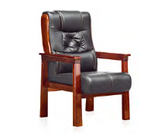 | 黑色 | 常规 | 1 | 把 | 800 | 800 | 1、面料:选用优质牛皮,经液态浸色及防潮、防污等工艺处理,皮面更加柔软舒适,光泽持久性； 2、海绵：优质品牌PU一次成型海绵，密度大于45Kg/m3，回弹力大于50%。 3、座板及靠背：采用多层曲木板，用变频热压机热压成型，无分层开裂。 4、椅架：优质橡胶木椅架，蒸汽式烘干脱脂处理，含水率≤12%，表面纹理均匀清晰，颜色一致，油漆同班台工艺及材料要求。
4 | 班椅 |  | 黑色 | 常规 | 1 | 把 | 800 | 800 | 1、面料:选用优质牛皮,经液态浸色及防潮、防污等工艺处理,皮面更加柔软舒适,光泽持久性； 2、海绵：优质品牌PU一次成型海绵，密度大于45Kg/m3，回弹力大于50%。 3、座板及靠背：采用多层曲木板，用变频热压机热压成型，无分层开裂。 4、椅架：优质橡胶木椅架，蒸汽式烘干脱脂处理，含水率≤12%，表面纹理均匀清晰，颜色一致，油漆同班台工艺及材料要求。 5、脚架：采用优质飞机底盘，五星脚。
5 | 沙发（1+3） |  | 黑色 | 3+1 | 2 | 套 | 3500 | 7000 | 1、面料:选用优质环保头层牛皮,,经液态浸色及防潮、防污等工艺处理,皮面更加柔软舒适,光泽持久助性； 2、海绵：优质品牌PU一次成型海绵，密度大于45Kg/m3，回弹力大于50%。 3、内框架：采用优质环保橡胶木实木结构，含水率≤12%,无腐朽，无虫柱，无开裂，接合牢固无松动。
6 | 茶水柜 |  | HS-01经典胡桃 | 800W*400D*860H | 2 | 套 | 1400 | 2800 | 1、贴面材料：采用优质胡桃木木皮饰面，厚度≥0.8mm； 2、封边用材：采用优质实木木材； 3、基材：采用优质品牌中密度板,优质绿色环保产品,甲醛释放量（1m³气候箱法）须达到≤0.050mg/m³,静曲张度≥ 51.2Mpa,吸水膨胀率≤8.1%. 4、油漆：面漆优质品牌聚脂漆,底漆采用PE不饱和树脂漆，符合国家相关标准要求； 5、五金配件：优质品牌锁具，优质品牌轨道，优质品牌连接件。
7 | 长茶几 | 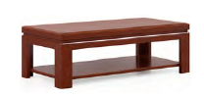 | HS-01经典胡桃 | 1200W*500D*450H | 2 | 套 | 1000 | 2000 | 1、贴面材料：采用优质胡桃木木皮饰面，厚度≥0.8mm； 2、封边用材：与贴面相同的优质实木木材； 3、基材：采用优质品牌中密度板,优质绿色环保产品,甲醛释放量（1m³气候箱法）须达到≤0.050mg/m³,静曲张度≥ 51.2Mpa,吸水膨胀率≤8.1%. 4、油漆：面漆采用优质品牌PU聚脂漆,底漆采用PE不饱和树脂漆，符合国家相关标准要求； 5、框架：优质橡胶木框架，蒸汽式烘干脱脂处理，含水率≤12%，表面纹理均匀清晰，颜色一致，油漆同班台工艺及材料要求。
1203-1209
1 | 班台 | 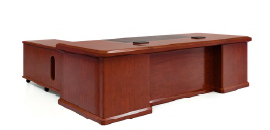 | HS-01经典胡桃 | 2200W*1000D*760H | 2 | 套 | 2500 | 5000 | 1、贴面材料：采用优质胡桃木木皮饰面，厚度≥0.8mm； 2、封边用材：采用优质实木木材； 3、基材：采用优质品牌中密度板,优质绿色环保产品,甲醛释放量（1m³气候箱法）须达到≤0.050mg/m³,静曲张度≥ 51.2Mpa,吸水膨胀率≤8.1%. 4、油漆：面漆优质品牌聚脂漆,底漆采用PE不饱和树脂漆，符合国家相关标准要求； 5、五金配件：优质品牌锁具，优质品牌轨道，优质品牌连接件。
2 | 文件柜 | 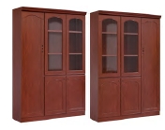 | HS-01 胡桃木 | 1200*400*2000H | 6 | 组 | 2500 | 15000 | 1、贴面材料：采用优质胡桃木木皮饰面，厚度≥0.8mm； 2、封边用材：采用优质实木木材； 3、基材：采用优质品牌中密度板,优质绿色环保产品,甲醛释放量（1m³气候箱法）须达到≤0.050mg/m³,静曲张度≥ 51.2Mpa,吸水膨胀率≤8.1%. 4、油漆：面漆优质品牌聚脂漆,底漆采用PE不饱和树脂漆，符合国家相关标准要求； 5、五金配件：优质品牌连接件。
3 | 班椅 | 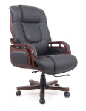 | 黑西皮 | 常规 | 1 | 把 | 800 | 800 | 1、面料：优质环保PU皮，皮面光泽好，透气性强，皮质符合国家相关标准要求。 2、海绵：优质品牌PU一次成型海绵，密度大于45Kg/m3，回弹力大于50%。 3、座板及靠背：采用多层曲木板，用变频热压机热压成型，无分层开裂。 4、椅架：优质橡胶木椅架，蒸汽式烘干脱脂处理，含水率≤12%，表面纹理均匀清晰，颜色一致，油漆同班台工艺及材料要求。 5、脚架：采用优质飞机底盘，五星脚。
5 | 沙发 | 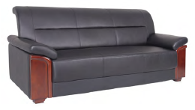 | 黑西皮 | 3人位 | 2 | 套 | 2500 | 5000 | 1、面料：优质环保PU皮，皮面光泽好，透气性强，皮质符合国家相关标准要求。 2、海绵：优质品牌PU一次成型海绵，密度大于45Kg/m3，回弹力大于50%。 3、座板及靠背：采用多层曲木板，用变频热压机热压成型，无分层开裂。 4、内框架：采用优质环保橡胶木实木结构，含水率≤12%,无腐朽，无虫柱，无开裂，接合牢固无松动。
6 | 茶几 | 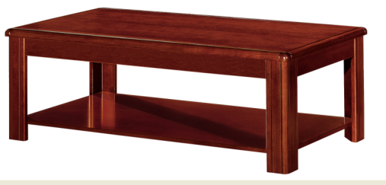 | HS-01 胡桃木 | 1200W*600D*420H | 2 | 个 | 1000 | 2000 | 1、贴面材料：采用优质胡桃木木皮饰面，厚度≥0.8mm； 2、封边用材：采用优质实木木材； 3、基材：采用优质品牌中密度板,优质绿色环保产品,甲醛释放量（1m³气候箱法）须达到≤0.050mg/m³,静曲张度≥ 51.2Mpa,吸水膨胀率≤8.1%. 4、油漆：面漆优质品牌聚脂漆,底漆采用PE不饱和树脂漆，符合国家相关标准要求； 5、框架：优质橡胶木框架，蒸汽式烘干脱脂处理，含水率≤12%，表面纹理均匀清晰，颜色一致，油漆同班台工艺及材料要求。
7 | 茶水柜 | 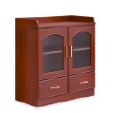 | HS-01 胡桃木 | 800W*400D*860H | 2 | 个 | 1400 | 2800 | 1、贴面材料：采用优质胡桃木木皮饰面，厚度≥0.8mm； 2、封边用材：采用优质实木木材； 3、基材：采用优质品牌中密度板,优质绿色环保产品,甲醛释放量（1m³气候箱法）须达到≤0.050mg/m³,静曲张度≥ 51.2Mpa,吸水膨胀率≤8.1%. 4、油漆：面漆优质品牌聚脂漆,底漆采用PE不饱和树脂漆，符合国家相关标准要求； 5、五金配件：优质品牌锁具，优质品牌轨道，优质品牌连接件。
联络室、洽谈室
3 | 洽谈沙发 | 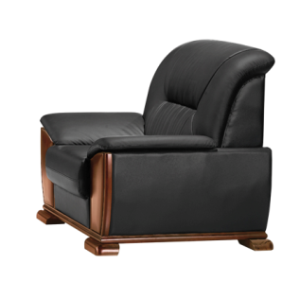 | 黑色 | 常规 | 4 | 个 | 1500 | 6000 | 1、面料：采用优质品牌环保型PU皮革，皮质符合国家相关标准要求 2、海绵：优质品牌PU一次成型海绵，密度大于45Kg/m3，回弹力大于50%。 3、内框架：采用优质环保橡胶木实木结构，含水率≤12%,无腐朽，无虫柱，无开裂，接合牢固无松动。 4、弹簧：高强度蛇形弹簧，弹簧数量为27根。
4 | 小茶几 | 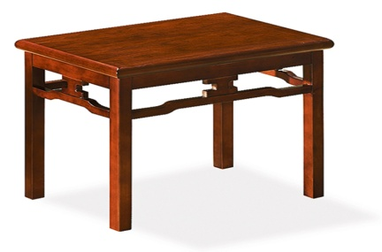 | HS-01 胡桃木 | 680W*480D*560H | 2 | 个 | 900 | 1800 | 1、贴面材料：采用优质胡桃木木皮饰面，厚度≥0.8mm； 2、封边用材：采用优质实木木材； 3、基材：采用优质品牌中密度板,优质绿色环保产品,甲醛释放量（1m³气候箱法）须达到≤0.050mg/m³,静曲张度≥ 51.2Mpa,吸水膨胀率≤8.1%. 4、油漆：面漆优质品牌聚脂漆,底漆采用PE不饱和树脂漆，符合国家相关标准要求； 5、框架：优质橡胶木框架，蒸汽式烘干脱脂处理，含水率≤12%，表面纹理均匀清晰，颜色一致，油漆同班台工艺及材料要求。
12层会议室
1 | 会议桌(不含电子升降屏) |  | HS-01 胡桃木 | 5800W*2000D*760H | 1 | 张 | 32800 | 32800 | 1、贴面材料：采用优质胡桃木木皮饰面，厚度≥0.8mm； 2、封边用材：采用优质实木木材； 3、基材：采用优质品牌中密度板,优质绿色环保产品,甲醛释放量（1m³气候箱法）须达到≤0.050mg/m³,静曲张度≥ 51.2Mpa,吸水膨胀率≤8.1%. 4、油漆：面漆优质品牌聚脂漆,底漆采用PE不饱和树脂漆，符合国家相关标准要求； 5、五金配件：优质品牌锁具，优质品牌轨道，优质品牌连接件；
2 | 条桌 | 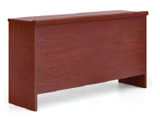 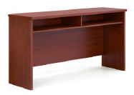 | HS-01 胡桃木 | 1200W*400D*760H | 10 | 张 | 1000 | 10000 | 1、贴面材料：采用优质胡桃木木皮饰面，厚度≥0.8mm； 2、封边用材：采用优质实木木材； 3、基材：采用优质品牌中密度板,优质绿色环保产品,甲醛释放量（1m³气候箱法）须达到≤0.050mg/m³,静曲张度≥ 51.2Mpa,吸水膨胀率≤8.1%. 4、油漆：面漆优质品牌聚脂漆,底漆采用PE不饱和树脂漆，符合国家相关标准要求；
3 | 会议椅 | 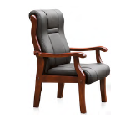 | 黑西皮 | 常规 | 20 | 张 | 800 | 16000 | 1、面料：优质环保PU皮，皮面光泽好，透气性强，皮质符合国家相关标准要求。 2、海绵：优质品牌PU一次成型海绵，密度大于45Kg/m3，回弹力大于50%。 3、座板及靠背：采用多层曲木板，用变频热压机热压成型，无分层开裂。 4、椅架：优质橡胶木椅架，蒸汽式烘干脱脂处理，含水率≤12%，表面纹理均匀清晰，颜色一致，油漆同班台工艺及材料要求。
4 | 会议椅 | 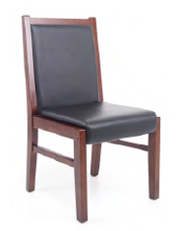 | 黑西皮 | 常规 | 20 | 张 | 660 | 13200 | 1、面料：优质环保PU皮，皮面光泽好，透气性强，皮质符合国家相关标准要求。 2、海绵：优质品牌PU一次成型海绵，密度大于45Kg/m3，回弹力大于50%。 3、座板及靠背：采用多层曲木板，用变频热压机热压成型，无分层开裂。 4、椅架：优质橡胶木椅架，蒸汽式烘干脱脂处理，含水率≤12%，表面纹理均匀清晰，颜色一致，油漆同班台工艺及材料要求。
5 | 茶水柜 |  | HS-01 胡桃木 | 1200W*400D*860H | 1 | 张 | 1500 | 1500 | 1、贴面材料：采用优质胡桃木木皮饰面，厚度≥0.8mm； 2、封边用材：采用优质实木木材； 3、基材：采用优质品牌中密度板,优质绿色环保产品,甲醛释放量（1m³气候箱法）须达到≤0.050mg/m³,静曲张度≥ 51.2Mpa,吸水膨胀率≤8.1%. 4、油漆：面漆优质品牌聚脂漆,底漆采用PE不饱和树脂漆，符合国家相关标准要求； 5、五金配件：优质品牌锁具，优质品牌轨道，优质品牌连接件。
各部门办公室
1 | 办公桌(不带边柜） | 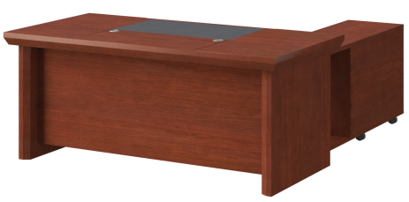 | HS-01 胡桃木 | 1600W*800D*760H | 60 | 张 | 2000 | 120000 | 1、贴面材料：采用优质胡桃木木皮饰面，厚度≥0.8mm； 2、封边用材：采用优质实木木材； 3、基材：采用优质品牌中密度板,优质绿色环保产品,甲醛释放量（1m³气候箱法）须达到≤0.050mg/m³,静曲张度≥ 51.2Mpa,吸水膨胀率≤8.1%. 4、油漆：面漆优质品牌聚脂漆,底漆采用PE不饱和树脂漆，符合国家相关标准要求； 5、五金配件：优质品牌锁具，优质品牌轨道，优质品牌连接件。
2 | 办公桌（不带边柜） |  | HS-01 胡桃木 | 1800W*800D*760H | 12 | 张 | 2000 | 24000 | 1、贴面材料：采用优质胡桃木木皮饰面，厚度≥0.8mm； 2、封边用材：采用优质实木木材； 3、基材：采用优质品牌中密度板,优质绿色环保产品,甲醛释放量（1m³气候箱法）须达到≤0.050mg/m³,静曲张度≥ 51.2Mpa,吸水膨胀率≤8.1%. 4、油漆：面漆优质品牌聚脂漆,底漆采用PE不饱和树脂漆，符合国家相关标准要求； 5、五金配件：优质品牌锁具，优质品牌轨道，优质品牌连接件。
3 | 边柜 |  | HS-01 胡桃木 | 1200W*400D*665H | 72 | 个 | 300 | 21600 | 1、贴面材料：采用优质胡桃木木皮饰面，厚度≥0.8mm； 2、封边用材：采用优质实木木材； 3、基材：采用优质品牌中密度板,优质绿色环保产品,甲醛释放量（1m³气候箱法）须达到≤0.050mg/m³,静曲张度≥ 51.2Mpa,吸水膨胀率≤8.1%. 4、油漆：面漆优质品牌聚脂漆,底漆采用PE不饱和树脂漆，符合国家相关标准要求； 5、五金配件：优质品牌锁具，优质品牌轨道，优质品牌连接件。
4 | 办公椅 |  | 黑色 | 常规 | 72 | 张 | 650 | 46800 | 1.带衣架可升降头枕； 2.黑色全新料加纤背框，优质环保进口透气网布； 3.黑色PP软质固定腰靠； 4.黑色全新料加纤固定扶手； 5.45高密度纯绵坐垫； 6. ≥3mm厚度原位锁定蝴蝶底盘； 7.三级威亚斯气杆，100mm缩50mm； 8.330mm黑色锥形脚，静压1000KG; 9.60mm尼龙+PU静音脚轮过BIFMA。
5 | 文件柜 |  | HS-01 胡桃木 | 900*400*2000H | 32 | 组 | 1600 | 51200 | 1、贴面材料：采用优质胡桃木木皮饰面，厚度≥0.8mm； 2、封边用材：采用优质实木木材； 3、基材：采用优质品牌中密度板,优质绿色环保产品,甲醛释放量（1m³气候箱法）须达到≤0.050mg/m³,静曲张度≥ 51.2Mpa,吸水膨胀率≤8.1%. 4、油漆：面漆优质品牌聚脂漆,底漆采用PE不饱和树脂漆，符合国家相关标准要求； 5、五金配件：优质品牌锁具，优质品牌轨道，优质品牌连接件。
6 | 文件柜 |  | HS-01 胡桃木 | 900*400*2000H | 25 | 组 | 1600 | 40000 | 1、贴面材料：采用优质胡桃木木皮饰面，厚度≥0.8mm； 2、封边用材：采用优质实木木材； 3、基材：采用优质品牌中密度板,优质绿色环保产品,甲醛释放量（1m³气候箱法）须达到≤0.050mg/m³,静曲张度≥ 51.2Mpa,吸水膨胀率≤8.1%. 4、油漆：面漆优质品牌聚脂漆,底漆采用PE不饱和树脂漆，符合国家相关标准要求； 5、五金配件：优质品牌锁具，优质品牌轨道，优质品牌连接件。
7 | 文件柜 |  | HS-01 胡桃木 | 900*400*2000H | 25 | 组 | 1600 | 40000 | 1、贴面材料：采用优质胡桃木木皮饰面，厚度≥0.8mm； 2、封边用材：采用优质实木木材； 3、基材：采用优质品牌中密度板,优质绿色环保产品,甲醛释放量（1m³气候箱法）须达到≤0.050mg/m³,静曲张度≥ 51.2Mpa,吸水膨胀率≤8.1%. 4、油漆：面漆优质品牌聚脂漆,底漆采用PE不饱和树脂漆，符合国家相关标准要求； 5、五金配件：优质品牌锁具，优质品牌轨道，优质品牌连接件。
8 | 茶水柜 |  | HS-01 胡桃木 | 800W*400D*860H | 26 | 套 | 1400 | 36400 | 1、贴面材料：采用优质胡桃木木皮饰面，厚度≥0.8mm； 2、封边用材：采用优质实木木材； 3、基材：采用优质品牌中密度板,优质绿色环保产品,甲醛释放量（1m³气候箱法）须达到≤0.050mg/m³,静曲张度≥ 51.2Mpa,吸水膨胀率≤8.1%. 4、油漆：面漆优质品牌聚脂漆,底漆采用PE不饱和树脂漆，符合国家相关标准要求； 5、五金配件：优质品牌轨道，优质品牌连接件。
9 | 沙发 |  | 黑色 | 三人位 | 26 | 个 | 2500 | 65000 | 1、面料：优质环保PU皮，皮面光泽好，透气性强，皮质符合国家相关标准要求。 2、海绵：优质品牌PU一次成型海绵，密度大于45Kg/m3，回弹力大于50%。 3、座板及靠背：采用多层曲木板，用变频热压机热压成型，无分层开裂。 4、内框架：采用优质环保橡胶木实木结构，含水率≤12%,无腐朽，无虫柱，无开裂，接合牢固无松动。
10 | 茶几 | 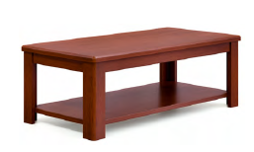 | HS-01 胡桃木 | 1200W*600D*420H | 26 | 个 | 1000 | 26000 | 1、贴面材料：采用优质胡桃木木皮饰面，厚度≥0.8mm； 2、封边用材：采用优质实木木材； 3、基材：采用优质品牌中密度板,优质绿色环保产品,甲醛释放量（1m³气候箱法）须达到≤0.050mg/m³,静曲张度≥ 51.2Mpa,吸水膨胀率≤8.1%. 4、油漆：面漆优质品牌聚脂漆,底漆采用PE不饱和树脂漆，符合国家相关标准要求； 5、框架：优质橡胶木框架，蒸汽式烘干脱脂处理，含水率≤12%，表面纹理均匀清晰，颜色一致，油漆同班台工艺及材料要求。

1 | 接待沙发 | 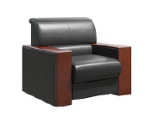 | 黑色西皮 | 常规 | 10 | 张 | 2000 | 20000 | 1、面料：采用优质品牌环保型PU皮革，皮质符合国家相关标准要求 2、海绵：优质品牌PU一次成型海绵，密度大于45Kg/m3，回弹力大于50%。 3、内框架：采用优质环保橡胶木实木结构，含水率≤12%,无腐朽，无虫柱，无开裂，接合牢固无松动。 4、弹簧：高强度蛇形弹簧，弹簧数量为27根。
2 | 双层茶几 |  | HS-01 胡桃木 | 680W*480D*560H | 6 | 张 | 1000 | 6000 | 1、贴面材料：采用优质胡桃木木皮饰面，厚度≥0.8mm； 2、封边用材：采用优质实木木材； 3、基材：采用优质品牌中密度板,优质绿色环保产品,甲醛释放量（1m³气候箱法）须达到≤0.050mg/m³,静曲张度≥ 51.2Mpa,吸水膨胀率≤8.1%. 4、油漆：面漆优质品牌聚脂漆,底漆采用PE不饱和树脂漆，符合国家相关标准要求； 5、框架：优质橡胶木框架，蒸汽式烘干脱脂处理，含水率≤12%，表面纹理均匀清晰，颜色一致，油漆同班台工艺及材料要求。
1303
1 | 班台 |  | HS-01 胡桃木 | 2000W*1000D*760H | 1 | 张 | 2500 | 2500 | 1、贴面材料：采用优质胡桃木木皮饰面，厚度≥0.8mm； 2、封边用材：采用优质实木木材； 3、基材：采用优质品牌中密度板,优质绿色环保产品,甲醛释放量（1m³气候箱法）须达到≤0.050mg/m³,静曲张度≥ 51.2Mpa,吸水膨胀率≤8.1%. 4、油漆：面漆优质品牌聚脂漆,底漆采用PE不饱和树脂漆，符合国家相关标准要求； 5、五金配件：优质品牌锁具，优质品牌轨道，优质品牌连接件。
2 | 文件柜 |  | HS-01 胡桃木 | 1200*400*2000H | 1 | 组 | 2500 | 2500 | 1、贴面材料：采用优质胡桃木木皮饰面，厚度≥0.8mm； 2、封边用材：采用优质实木木材； 3、基材：采用优质品牌中密度板,优质绿色环保产品,甲醛释放量（1m³气候箱法）须达到≤0.050mg/m³,静曲张度≥ 51.2Mpa,吸水膨胀率≤8.1%. 4、油漆：面漆优质品牌聚脂漆,底漆采用PE不饱和树脂漆，符合国家相关标准要求； 5、五金配件：优质品牌锁具，优质品牌轨道，优质品牌连接件。
5 | 三人位沙发 |  | 黑西皮 | 3人位 | 1 | 套 | 2500 | 2500 | 1、面料：优质环保PU皮，皮面光泽好，透气性强，皮质符合国家相关标准要求。 2、海绵：优质品牌PU一次成型海绵，密度大于45Kg/m3，回弹力大于50%。 3、座板及靠背：采用多层曲木板，用变频热压机热压成型，无分层开裂。 4、内框架：采用优质环保橡胶木实木结构，含水率≤12%,无腐朽，无虫柱，无开裂，接合牢固无松动。
6 | 茶几 |  | HS-01 胡桃木 | 1200W*600D*420H | 1 | 个 | 1000 | 1000 | 1、贴面材料：采用优质胡桃木木皮饰面，厚度≥0.8mm； 2、封边用材：采用优质实木木材； 3、基材：采用优质品牌中密度板,优质绿色环保产品,甲醛释放量（1m³气候箱法）须达到≤0.050mg/m³,静曲张度≥ 51.2Mpa,吸水膨胀率≤8.1%. 4、油漆：面漆优质品牌聚脂漆,底漆采用PE不饱和树脂漆，符合国家相关标准要求； 5、框架：优质橡胶木框架，蒸汽式烘干脱脂处理，含水率≤12%，表面纹理均匀清晰，颜色一致，油漆同班台工艺及材料要求。
13层小会议室
1 | 会议桌 | 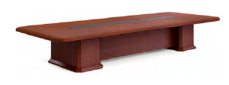 | HS-01 胡桃木 | 4800*1500*760 | 1 | 张 | 22800 | 22800 | 1、贴面材料：采用优质胡桃木木皮饰面，厚度≥0.8mm； 2、封边用材：采用优质胡桃木（删掉实木，调整成胡桃木）木材； 3、基材：采用优质品牌中密度板,优质绿色环保产品,甲醛释放量（1m³气候箱法）须达到≤0.050mg/m³,静曲张度≥ 51.2Mpa,吸水膨胀率≤8.1%. 4、油漆：面漆优质品牌聚脂漆,底漆采用PE不饱和树脂漆，符合国家相关标准要求； 5、五金配件：优质品牌连接件。
2 | 会议椅 | 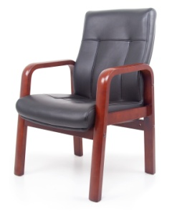 | 黑西皮 | 常规 | 20 | 张 | 800 | 16000 | 1、面料：优质环保PU皮，皮面光泽好，透气性强，皮质符合国家相关标准要求。 2、海绵：优质品牌PU一次成型海绵，密度大于45Kg/m3，回弹力大于50%。 3、座板及靠背：采用多层曲木板，用变频热压机热压成型，无分层开裂。 4、椅架：优质橡胶木椅架，蒸汽式烘干脱脂处理，含水率≤12%，表面纹理均匀清晰，颜色一致，油漆同班台工艺及材料要求。
3 | 会议条桌 | 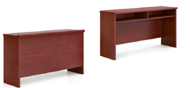 | HS-01 胡桃木 | 1200*400*760 | 10 | 个 | 1000 | 10000 | 1、贴面材料：采用优质胡桃木木皮饰面，厚度≥0.8mm； 2、封边用材：采用优质实木木材； 3、基材：采用优质品牌中密度板,优质绿色环保产品,甲醛释放量（1m³气候箱法）须达到≤0.050mg/m³,静曲张度≥ 51.2Mpa,吸水膨胀率≤8.1%. 4、油漆：面漆优质品牌聚脂漆,底漆采用PE不饱和树脂漆，符合国家相关标准要求；
4 | 会议椅 |  | 黑色 | 常规 | 20 | 把 | 660 | 13200 | 1、面料：优质环保PU皮，皮面光泽好，透气性强，皮质符合国家相关标准要求。 2、海绵：优质品牌PU一次成型海绵，密度大于45Kg/m3，回弹力大于50%。 3、座板及靠背：采用多层曲木板，用变频热压机热压成型，无分层开裂。 4、椅架：优质橡胶木椅架，蒸汽式烘干脱脂处理，含水率≤12%，表面纹理均匀清晰，颜色一致，油漆同班台工艺及材料要求。
5 | 茶水柜 |  | HS-01 胡桃木 | 800W*400D*860H | 1 | 个 | 1400 | 1400 | 1、贴面材料：采用优质胡桃木木皮饰面，厚度≥0.8mm； 2、封边用材：采用优质实木木材； 3、基材：采用优质品牌中密度板,优质绿色环保产品,甲醛释放量（1m³气候箱法）须达到≤0.050mg/m³,静曲张度≥ 51.2Mpa,吸水膨胀率≤8.1%. 4、油漆：面漆优质品牌聚脂漆,底漆采用PE不饱和树脂漆，符合国家相关标准要求； 5、五金配件：优质品牌轨道，优质品牌连接件。
13层大会议室
1 | 会议桌 |  | HS-01 胡桃木 | 6500W*1800D*760H | 1 | 张 | 25800 | 25800 | 1、贴面材料：采用优质胡桃木木皮饰面，厚度≥0.8mm； 2、封边用材：采用优质实木木材； 3、基材：采用优质品牌中密度板,优质绿色环保产品,甲醛释放量（1m³气候箱法）须达到≤0.050mg/m³,静曲张度≥ 51.2Mpa,吸水膨胀率≤8.1%. 4、油漆：面漆优质品牌聚脂漆,底漆采用PE不饱和树脂漆，符合国家相关标准要求； 5、五金配件：优质品牌连接件。
2 | 会议椅 |  | 黑西皮 | 常规 | 24 | 张 | 800 | 19200 | 1、面料：优质环保PU皮，皮面光泽好，透气性强，皮质符合国家相关标准要求。 2、海绵：优质品牌PU一次成型海绵，密度大于45Kg/m3，回弹力大于50%。 3、座板及靠背：采用多层曲木板，用变频热压机热压成型，无分层开裂。 4、椅架：优质橡胶木椅架，蒸汽式烘干脱脂处理，含水率≤12%，表面纹理均匀清晰，颜色一致，油漆同班台工艺及材料要求。 | 会议室都有后排座位
3 | 茶水柜 |  | HS-01 胡桃木 | 1200W*400D*860H | 1 | 个 | 1500 | 1500 | 1、贴面材料：采用优质胡桃木木皮饰面，厚度≥0.8mm； 2、封边用材：采用优质实木木材； 3、基材：采用优质品牌中密度板,优质绿色环保产品,甲醛释放量（1m³气候箱法）须达到≤0.050mg/m³,静曲张度≥ 51.2Mpa,吸水膨胀率≤8.1%. 4、油漆：面漆优质品牌聚脂漆,底漆采用PE不饱和树脂漆，符合国家相关标准要求； 5、五金配件：优质品牌轨道，优质品牌连接件。
4 | 会议条桌 | 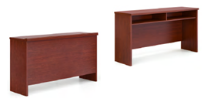 | HS-01 胡桃木 | 1200W*400D*760H | 10 | 个 | 1000 | 10000 | 1、贴面材料：采用优质胡桃木木皮饰面，厚度≥0.8mm； 2、封边用材：采用优质实木木材； 3、基材：采用优质品牌中密度板,优质绿色环保产品,甲醛释放量（1m³气候箱法）须达到≤0.050mg/m³,静曲张度≥ 51.2Mpa,吸水膨胀率≤8.1%. 4、油漆：面漆优质品牌聚脂漆,底漆采用PE不饱和树脂漆，符合国家相关标准要求；
5 | 会议椅 |  | 黑色 | 常规 | 20 | 把 | 660 | 13200 | 1、面料：优质环保PU皮，皮面光泽好，透气性强，皮质符合国家相关标准要求。 2、海绵：优质品牌PU一次成型海绵，密度大于45Kg/m3，回弹力大于50%。 3、座板及靠背：采用多层曲木板，用变频热压机热压成型，无分层开裂。 4、椅架：优质橡胶木椅架，蒸汽式烘干脱脂处理，含水率≤12%，表面纹理均匀清晰，颜色一致，油漆同班台工艺及材料要求。
值班室
2 | 值班床+床垫 |  | HS-01 胡桃木 | 1200*420*2000 | 2 | 张 | 2100 | 4200 | 木床：1、贴面材料：采用优质胡桃木木皮饰面，厚度≥0.8mm； 2、封边用材：采用优质实木木材； 3、基材：采用优质品牌中密度板,优质绿色环保产品,甲醛释放量（1m³气候箱法）须达到≤0.050mg/m³,静曲张度≥ 51.2Mpa,吸水膨胀率≤8.1%. 4、油漆：面漆优质品牌聚脂漆,底漆采用PE不饱和树脂漆，符合国家相关标准要求； 5、五金配件：优质品牌连接件。 床垫：1、厚度：24cm； 2、面料:针织提花面料+蓬松棉； 3、内衬：九袋独立弹簧 4、加厚无纺布包裹。
3 | 床头柜 | 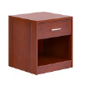 | HS-01 胡桃木 | 400*350*450 | 1 | 个 | 400 | 400 | 1、贴面材料：采用优质胡桃木木皮饰面，厚度≥0.8mm； 2、封边用材：采用优质实木木材； 3、基材：采用优质品牌中密度板,优质绿色环保产品,甲醛释放量（1m³气候箱法）须达到≤0.050mg/m³,静曲张度≥ 51.2Mpa,吸水膨胀率≤8.1%. 4、油漆：面漆优质品牌聚脂漆,底漆采用PE不饱和树脂漆，符合国家相关标准要求； 5、五金配件：优质品牌轨道，优质品牌连接件。
等候区
5 | 等候区休闲椅 | 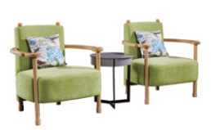 | 灰色绒布 SF02 | 单人位+茶几450直径 | 2 | 套 | 2900 | 5800 | 1、面料：靠背、扶手、座面部分采用颐达布料，皮面光泽好，透气性强，背、底部采用优质品牌环保型PU皮革，皮质符合国家相关标准要求。 2、海绵：优质品牌PU一次成型海绵，密度大于45Kg/m3，回弹力大于50%。 3、沙发脚架（内框架）：榉木实木结构，含水率≤12%,无腐朽，无虫柱，无开裂，接合牢固无松动。 4、弹簧：高强度蛇形弹簧，弹簧数量为27根。
11层会议室
1 | 会议桌 | 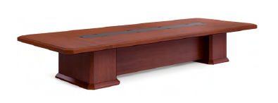 | HS-01 胡桃木 | 5800*1800*750 | 1 | 张 | 24800 | 24800 | 1、贴面材料：采用优质胡桃木木皮饰面，厚度≥0.8mm； 2、封边用材：采用优质实木木材； 3、基材：采用优质品牌中密度板,优质绿色环保产品,甲醛释放量（1m³气候箱法）须达到≤0.050mg/m³,静曲张度≥ 51.2Mpa,吸水膨胀率≤8.1%. 4、油漆：面漆优质品牌聚脂漆,底漆采用PE不饱和树脂漆，符合国家相关标准要求； 5、五金配件：优质品牌连接件。
2 | 会议椅 |  | 黑西皮 | 常规 | 18 | 张 | 800 | 14400 | 1、面料：优质环保PU皮，皮面光泽好，透气性强，皮质符合国家相关标准要求。 2、海绵：优质品牌PU一次成型海绵，密度大于45kg/m3，回弹力大于50%。 3、座板及靠背：采用多层曲木板，用变频热压机热压成型，无分层开裂。 4、椅架：优质橡胶木椅架，蒸汽式烘干脱脂处理，含水率≤12%，表面纹理均匀清晰，颜色一致，油漆同班台工艺及材料要求。
3 | 茶水柜 | 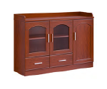 | HS-01 胡桃木 | 1200W*400D*860H | 1 | 个 | 1500 | 1500 | 1、贴面材料：采用优质胡桃木木皮饰面，厚度≥0.8mm； 2、封边用材：采用优质实木木材； 3、基材：采用优质品牌中密度板,优质绿色环保产品,甲醛释放量（1m³气候箱法）须达到≤0.050mg/m³,静曲张度≥ 51.2Mpa,吸水膨胀率≤8.1%. 4、油漆：面漆优质品牌聚脂漆,底漆采用PE不饱和树脂漆，符合国家相关标准要求； 5、五金配件：优质品牌轨道，优质品牌连接件。
4 | 会议条桌 |  | HS-01 胡桃木 | 1200W*400D*760H | 10 | 个 | 1000 | 10000 | 1、贴面材料：采用优质胡桃木木皮饰面，厚度≥0.8mm； 2、封边用材：采用优质实木木材； 3、基材：采用优质品牌中密度板,优质绿色环保产品,甲醛释放量（1m³气候箱法）须达到≤0.050mg/m³,静曲张度≥ 51.2Mpa,吸水膨胀率≤8.1%. 4、油漆：面漆优质品牌聚脂漆,底漆采用PE不饱和树脂漆，符合国家相关标准要求；
5 | 会议椅 |  | 黑色 | 常规 | 20 | 把 | 660 | 13200 | 1、面料：优质环保PU皮，皮面光泽好，透气性强，皮质符合国家相关标准要求。 2、海绵：优质品牌PU一次成型海绵，密度大于45Kg/m3，回弹力大于50%。 3、座板及靠背：采用多层曲木板，用变频热压机热压成型，无分层开裂。 4、椅架：优质橡胶木椅架，蒸汽式烘干脱脂处理，含水率≤12%，表面纹理均匀清晰，颜色一致，油漆同班台工艺及材料要求。
5楼会议室
1 | 主席台 | 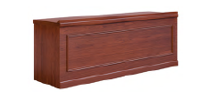 | HS-01 胡桃木 | 1800W*450D*760H | 4 | 个 | 4900 | 19600 | 1、贴面材料：采用优质胡桃木木皮饰面，厚度≥0.8mm； 2、封边用材：采用优质实木木材； 3、基材：采用优质品牌中密度板,优质绿色环保产品,甲醛释放量（1m³气候箱法）须达到≤0.050mg/m³,静曲张度≥ 51.2Mpa,吸水膨胀率≤8.1%. 4、油漆：面漆优质品牌聚脂漆,底漆采用PE不饱和树脂漆，符合国家相关标准要求； 5、五金配件：优质品牌锁具，优质品牌轨道，优质品牌连接件。
2 | 主席椅 | 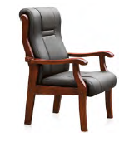 | 黑色西皮 | 常规 | 12 | 把 | 800 | 9600 | 1、面料：优质环保PU皮，皮面光泽好，透气性强，皮质符合国家相关标准要求。 2、海绵：优质品牌PU一次成型海绵，密度大于45Kg/m3，回弹力大于50%。 3、座板及靠背：采用多层曲木板，用变频热压机热压成型，无分层开裂。 4、椅架：优质橡胶木椅架，蒸汽式烘干脱脂处理，含水率≤12%，表面纹理均匀清晰，颜色一致，油漆同班台工艺及材料要求。
3 | 会议条桌 | 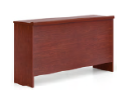 | HS-01 胡桃木 | 1200W*400D*760H | 140 | 个 | 1000 | 140000 | 1、贴面材料：采用优质胡桃木木皮饰面，厚度≥0.8mm； 2、封边用材：采用优质实木木材； 3、基材：采用优质品牌中密度板,优质绿色环保产品,甲醛释放量（1m³气候箱法）须达到≤0.050mg/m³,静曲张度≥ 51.2Mpa,吸水膨胀率≤8.1%. 4、油漆：面漆优质品牌聚脂漆,底漆采用PE不饱和树脂漆，符合国家相关标准要求；
4 | 会议椅 | 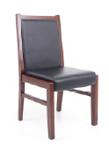 | 黑西皮 | 常规 | 280 | 把 | 660 | 184800 | 1、面料：优质环保PU皮，皮面光泽好，透气性强，皮质符合国家相关标准要求。 2、海绵：优质品牌PU一次成型海绵，密度大于45Kg/m3，回弹力大于50%。 3、座板及靠背：采用多层曲木板，用变频热压机热压成型，无分层开裂。 4、椅架：优质橡胶木椅架，蒸汽式烘干脱脂处理，含水率≤12%，表面纹理均匀清晰，颜色一致，油漆同班台工艺及材料要求。
5 | 主持台 | 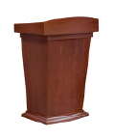 | HS-01 胡桃木 | 800W*600D*1150H | 2 | 个 | 2000 | 4000 | 1、贴面材料：采用优质胡桃木木皮饰面，厚度≥0.8mm； 2、封边用材：采用优质实木木材； 3、基材：采用优质品牌中密度板,优质绿色环保产品,甲醛释放量（1m³气候箱法）须达到≤0.050mg/m³,静曲张度≥ 51.2Mpa,吸水膨胀率≤8.1%. 4、油漆：面漆优质品牌聚脂漆,底漆采用PE不饱和树脂漆，符合国家相关标准要求； 5、五金配件：优质品牌连接件。
6 | 13谈话室会议桌 |  | HS-01 胡桃木 | 2800W*1000D*700H | 1 | 套 | 2800 | 2800 | 1、贴面材料：采用优质胡桃木木皮饰面，厚度≥0.8mm； 2、封边用材：采用优质实木木材； 3、基材：采用优质品牌中密度板,优质绿色环保产品,甲醛释放量（1m³气候箱法）须达到≤0.050mg/m³,静曲张度≥ 51.2Mpa,吸水膨胀率≤8.1%. 4、油漆：面漆优质品牌聚脂漆,底漆采用PE不饱和树脂漆，符合国家相关标准要求； 5、五金配件：优质品牌连接件。
6 | 13谈话室会议椅 | 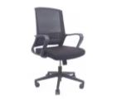 | 黑色 | 常规 | 8 | 把 | 600 | 4800 | 1.可升降头枕； 2.黑色全新料加纤背框，优质环保进口透气网布； 3.黑色PP软质固定腰靠； 4.黑色全新料加纤固定扶手； 5.45高密度纯绵坐垫； 6. ≥3mm厚度原位锁定蝴蝶底盘； 7.三级威亚斯气杆，100mm缩50mm； 8.330mm黑色锥形脚，静压1000kg; 9.60mm尼龙+PU静音脚轮过BIFMA。
合计 |  |  |  |  | 1091件 |  |  | 1218800

